Sheet1
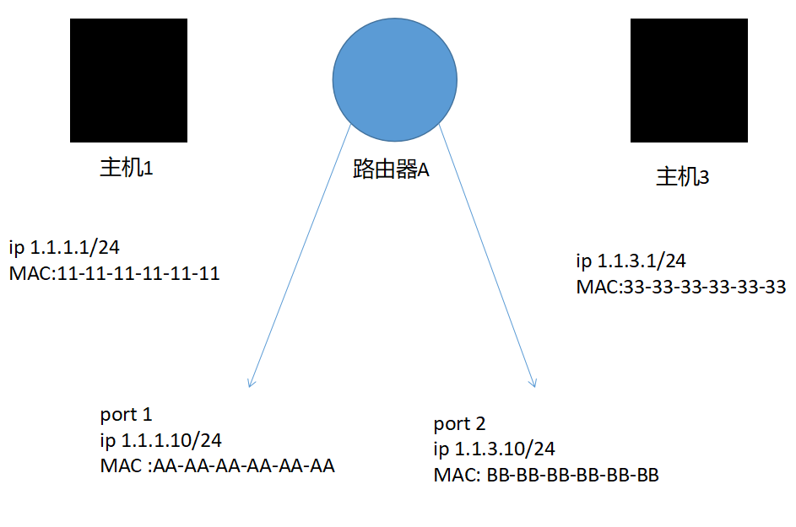
ARP 请求 靠MAC地址来互相通信
第1步 主机1向路由器发出请求（这时候是广播报文） 获得路由器（网关）的MAC地址
源IP | 1.1.1.1/24
目标IP | 1.1.1.10/24
源MAC | 11-11-11-11-11-11
目标MAC | FF-FF-FF-FF-FF-FF
第2步 路由器向主机1发出响应 告诉主机1 自己的MAC 地址
源IP | 1.1.1.10/24
目标IP | 1.1.1.1/24
源MAC | AA-AA-AA-AA-AA-AA
目标MAC | 11-11-11-11-11-11
第3步 主机1向路由器发送向主机3请求的包
源IP | 1.1.1.1/24
目标IP | 1.1.3.1/24 注意此时的目标IP是主机3 因为要让路由器知道这是给谁的
源MAC | 11-11-11-11-11-11
目标MAC | AA-AA-AA-AA-AA-AA
以上就是主机1和路由器建立联系 并发送数据给路由器 请求他转发信息
第4步 路由器向主机3发出请求 （这时候是广播报文）获得主机2 的MAC地址
源IP | 1.1.3.10/24
目标IP | 1.1.3.1/24
源MAC | BB-BB-BB-BB-BB-BB
目标MAC | FF-FF-FF-FF-FF-FF
第5步 主机3 收到请求并向路由器回应自己的 MAC 地址
源IP | 1.1.3.1/24
目标IP | 1.1.3.10/24
源MAC | 33-33-33-33-33-33
目标MAC | BB-BB-BB-BB-BB-BB
第6步 路由器将收到的主机1的信息给转发给主机3
源IP | 1.1.1.1/24 这里的源IP地址是主机１的 因为要告诉主机３ 是谁发给你的
目标IP | 1.1.3.1/24
源MAC | BB-BB-BB-BB-BB-BB
目标MAC | 33-33-33-33-33-33

